Sheet1
録画時間の目安計算表(NS-9040EXRV/NS-9080EXRV/NS-9160EXRV専用)
 |  | 録画時間の目安
 | h |  | a |  | b |  | c |  |  |  | d
( | 1165 | )÷{( | 4 | )+( | 0 | ÷2)}×( | 2 | )= | 582.5 | 時間 | 24.270833333 | 日(カメラ1台あたりの録画日数の目安)

 |  | HDD容量の計算
 | d |  | a |  | b |  | h |  | c
 | 24 | ×24×{ | 4 | +( | 0 | ÷2)}÷ | 1165 | ＝ | 1.9776824034 | TB | 2 | TB（必要HDD容量）

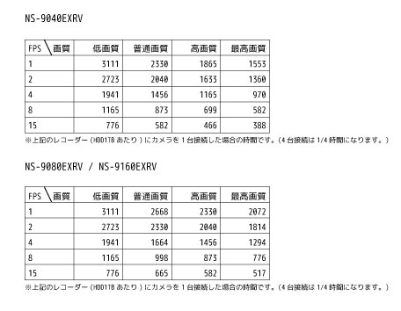
 | (h):「FPS」と「画質」を選択し、交差する数値 右記表➡
 | (a): 4メガ録画のカメラの台数
 | (b): 2メガ録画のカメラの台数
 | (c): HDDの容量
 | (d): 必要な録画日数
 |  | にh,a,b,cを入力して計算します。

 |  |  | ※目安の計算となりますので、
 |  |  |  | 20～50％の余裕をもって選定ください。
 | NS-9040EXRV：標準2TB(最大6TB)
 | NS-9080EXRV：標準2TB(最大6TBx2)
 | NS-9160EXRV：標準4TB(最大6TBx2)

 |  |  |  |  |  |  |  |  |  |  | ※赤枠(4fps/高画質)は初期設定値

